Sheet1
测试用例编号 | 编写人 | 功能模块 | 功能点 | 操作步骤 | 测试前状态（含数据集或截图） | 预期结果（含数据集或截图） | 校验方式
2-22-01 | 贺国秀 | 指标维护 | 指标维护主页面 | 1、使用拥有【指标维护】权限的用户登录系统 2、点击目录 指标体系管理 -->指标维护 3、翻页查看已有指标数据表格 4、输入内容，点击查询 （测试：输入指标代码b000000020） | 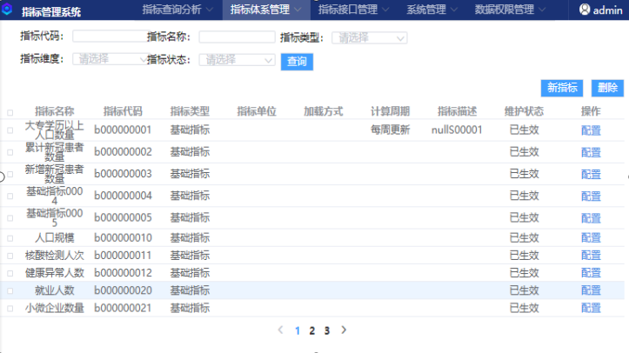 1、正常登录系统 2、目录显示正确无误 测试前如图： | 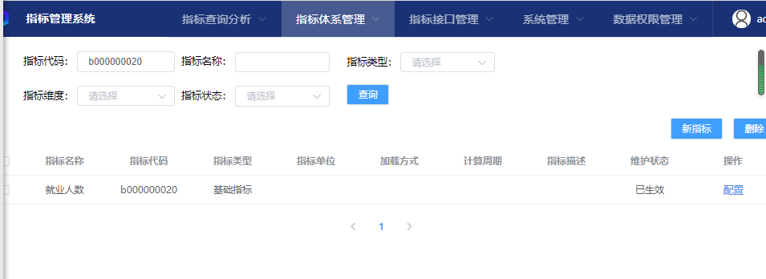 1、指标维护主页面表格中指标数据与系统维护数据一致 2、点击表格下方翻页后应正确刷新表格显示数据 3、输入指标代码等内容后点击查询，应能在下方表格中正确筛选出相关行数据，刷新表格显示，显示结果为指标代码符合b000000020的行数据 4、页面应正确显示新增、删除等操作按钮 结果如图：
2-22-02 |  |  | 指标数据新增 | 1、使用拥有【指标维护】权限的用户登录系统 2、点击目录 指标体系管理 -->指标维护 3、点击表格上方新增按钮 4、系统页面弹出新增指标编辑弹窗 5、编写输入指标相关数据（PS：新增基础指标时，上次提交人与上次审批人选项暂不选择，依次输入选择指标属性模块内容，在指标数据模块内，输入查询语句后，并选定选择参数下拉框后，点击插入，将选中参数插入到查询语句框内鼠标所在位置；在指标维度模块内，勾选对应维度后（可多选），点击插入后将其对应维度粒度数据添加至表格内，并选择相应的上卷方式即可，修改时选中维度表格行数据，点击删除即可完成） 新增衍生指标时，在指标数据模块内，查询语句输入时，除了增加参数外，还需点击选中左侧表格行数据，再点击插入，为查询语句插入指标相关条件，同时将该行指标维度所关联的公共维度插入下面表格中，其余操作步骤与基础指标类似。 6、待所有数据填写完成后，点击保存提交请求进行校验并添加 | 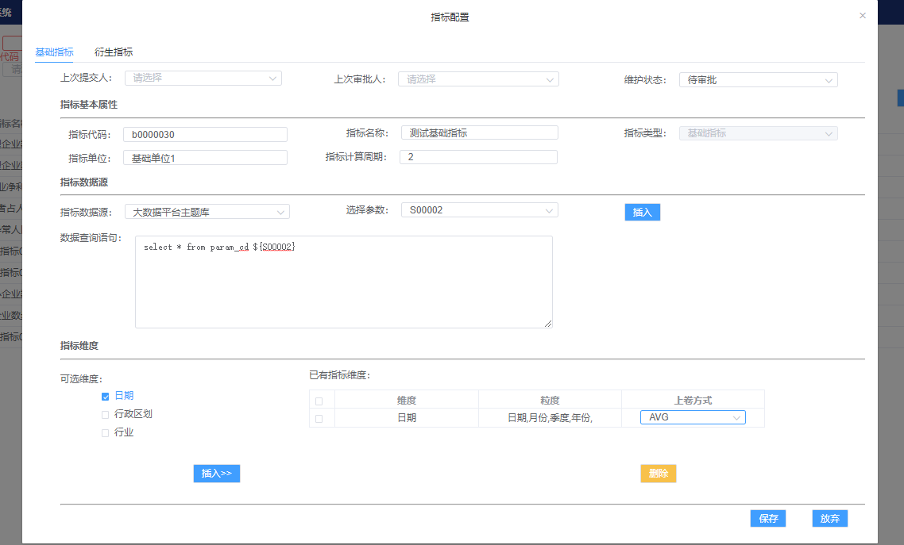 1、主页面表格显示已有指标数据 2、主页面表格数据与系统维护的数据相符 3、页面内容显示完整无误，新增按钮正常 填写新增基础指标测试数据如下： | 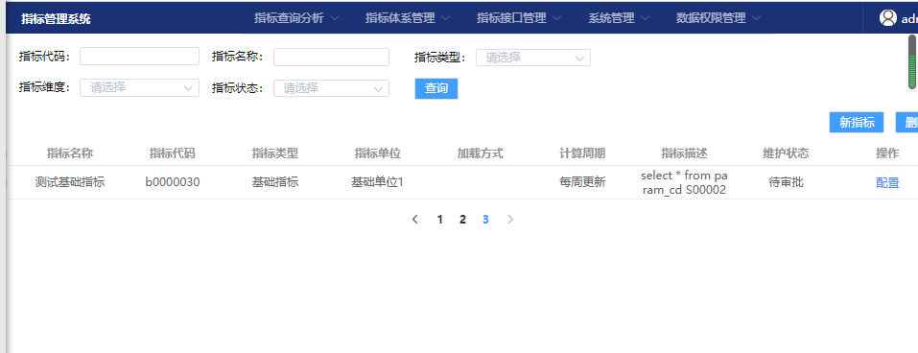 1、页面正常情况下任意时刻点击新增按钮均能正确弹出 新增弹窗 2、弹出弹窗后在未进行内容编写时，点击弹窗上方的tab标签可以正常切换选择基础指标或者衍生指标页面 3、编写相关数据后，该页弹窗会对所填写的部分数据进行格式简单校验，包括是否可空、数据类型、数据长度，在格式错误下给出红色文字提示，并且在点击保存时弹出警告框提示，无法提交保存操作 4、在新增弹窗下的已有指标维度表格中，可进行相关数据的删除操作，点击选中某行数据后应会高亮显示改行，点击下方删除按钮即可进行删除，并更新表格 5、提交保存操作后，会自动关闭新增弹窗，在主页面表格中会刷新表格显示此次新增操作的指标数据 测试结果如下图：测试案例数据被正确保存至当前主页面的表格里
2-22-03 |  |  | 指标数据删除 | 1、使用拥有【指标维护】权限的用户登录系统 2、点击目录 指标体系管理 -->指标维护 3、点击选中某行数据 4、点击删除按钮进行删除 | 1、主页面表格显示已有指标数据 2、主页面表格数据与系统维护的数据相符 3、页面内容显示完整无误，删除按钮正常 | 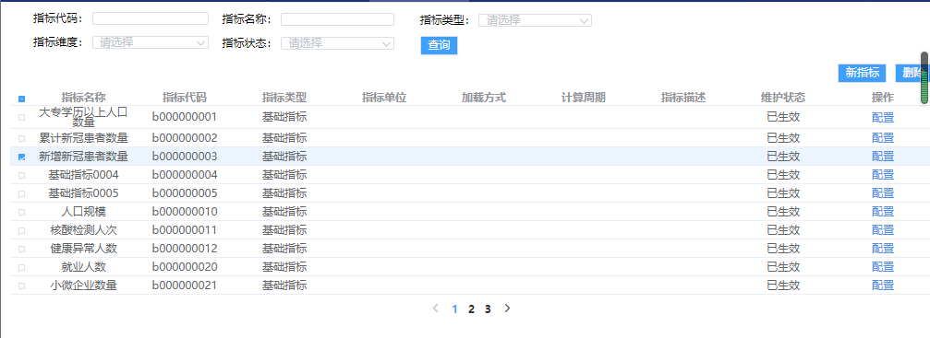 1、在指标维护主页面表格中，点击勾选某行数据，则应 高亮显示该行数据 2、点击表格上方的删除按钮，成功发送请求，将该行数 据删除，并刷新表格数据
2-22-04 |  |  | 指标数据编辑 | 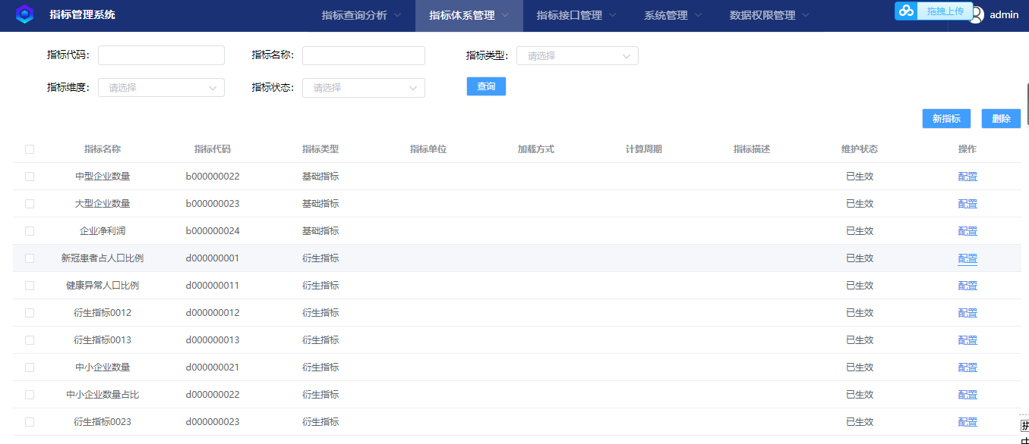 1、使用拥有【指标维护】权限的用户登录系统 2、点击目录 指标体系管理 -->指标维护 3、在页面表格某行指标数据最后一列操作栏中，点击 编辑（编辑修改编写内容步骤、格式与新增时一样） PS：点击表格指标代码为 d00000001的指标数据栏中的编辑按钮 进行测试 | 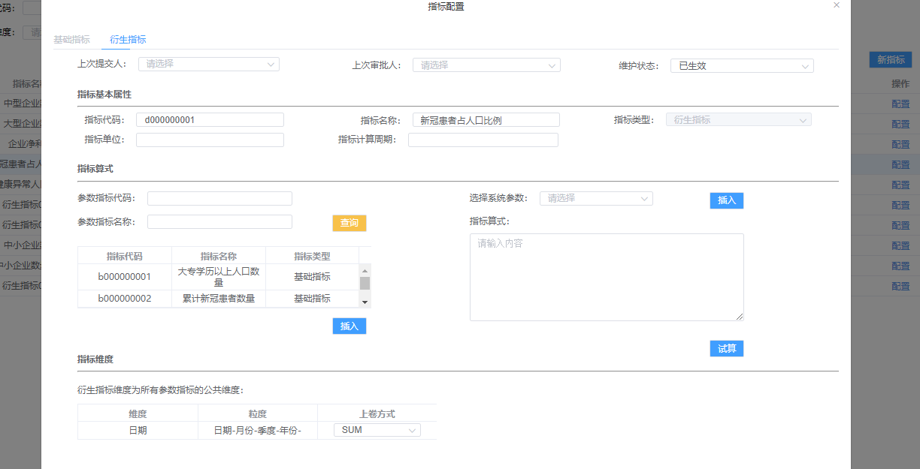 1、主页面表格显示已有指标数据 2、主页面表格数据与系统维护的数据相符 3、页面内容显示完整无误，编辑按钮正常 该行数据进行编辑前的数据状态如图： | 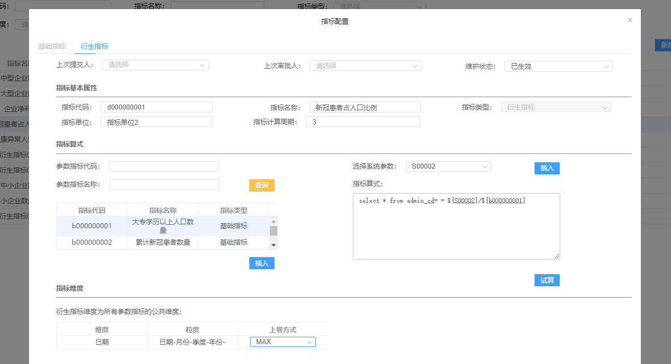 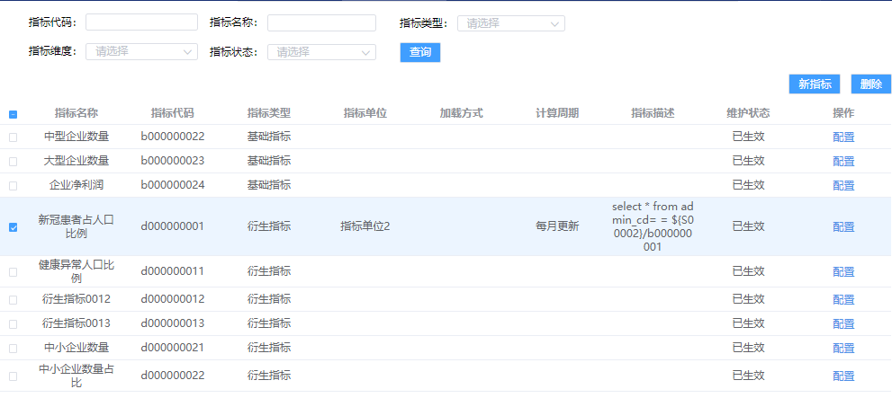 1、页面正常情况下点击某行最后一栏编辑可以正确弹出编辑弹窗 2、弹窗页面应根据表格中该行数据的指标类型一列进行判断，是基础指标还是衍生指标，来正确打开到相应的tab页面，同时禁用另一个tab 3、在弹窗内打开相对应的tab页面上，应在对应位置正确回显该条数据添加时候的填写操作 4、进行数据编辑，该页弹窗会对所填写的部分数据进行格式简单校验，包括是否可空、数据类型、数据长度，在格式错误下给出红色文字提示，并且在点击保存时弹出警告框提示，无法提交保存操作 5、数据编辑正确无误后，点击保存提交操作，会发送请求进行数据编辑保存，同时自动关闭弹窗，并刷新主页面表格显示此次编辑保存的数据结果 编辑修改数据格式： 修改结果显示：
2-22-05 |  |  | 指标试算 | 1、使用拥有【指标维护】权限的用户登录系统 2、点击目录 指标体系管理 -->指标维护 3、点击表格列中编辑按钮 4、进入弹窗衍生指标tab页面 5、点击试算按钮 |  | 1、页面正常情况下点击试算按钮，可以正确弹出指标试算弹窗 2、---未完待续

